상품제안서
휴대용 크리오&미세모 양치세트 | 상품코드: F25889

 |  |  |  |  |  |  | 02-412-0044 | www.easy1.co.kr
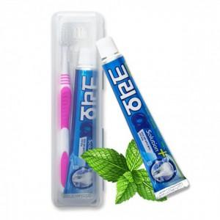

【상세/제작정보】 | <span style="font-size: 12pt;"><b>* 배송바- 한박수 100개 / 5000원별도</b></span>

【인쇄/포장옵션】 | 풀칼라 / 포장불가능

【공급단가】 | 수량 | 100~ | 300~ | 500~ | 1,000~ | 3,000~
*VAT별도 | 단가 | 840원 | 830원 | 810원 | 780원 | 740원

【상품 URL】 | http://www.easy1.co.kr/src/goods_detail.php?gdno=25889

